Dimensionamento
 |  |  | ESTADO DO RIO DE JANEIRO
 |  |  | PREFEITURA MUNICIPAL DE APERIBÉ
 |  |  | SETOR DE ENGENHARIA/ FUNDO MUNICIPAL DE MEIO AMBIENTE

 |  |  |  |  |  |  | BDI : | 23,69% | EMOP | MARÇO/21

 |  |  | MEMÓRIA DE CÁLCULO DE RESÍDUOS SÓLIDOS NO MUNÍCIPIO DE APERIBÉ

1 |  | ADMINISTRAÇÃO LOCAL

 | 19.004.0046-2 |  | CAMIONETE TIPO PICK-UP,COM CABINE SIMPLES E CACAMBA,TIPO LEVE,MOTOR BICOMBUSTIVEL (GASOLINA E ALCOOL) DE 1,6 LITROS,INCLUSIVE MOTORISTA

 |  |  |  | HORAS MENSAIS |  | % PRODUTIVO
 |  |  |  | 176 | x | 57% |  |  |  |  | H | 100.66

 | 19.004.0046-3 |  | CAMIONETE TIPO PICK-UP,COM CABINE SIMPLES E CACAMBA,TIPO LEVE,MOTOR BICOMBUSTIVEL (GASOLINA E ALCOOL) DE 1,6 LITROS,INCLUSIVE MOTORISTA

 |  |  |  | HORAS MENSAIS |  | % PRODUTIVO
 |  |  |  | 176 | x | 23% |  |  |  |  | H | 40.78

 | 19.004.0046-4 |  | CAMIONETE TIPO PICK-UP,COM CABINE SIMPLES E CACAMBA,TIPO LEVE,MOTOR BICOMBUSTIVEL (GASOLINA E ALCOOL) DE 1,6 LITROS,INCLUSIVE MOTORISTA

 |  |  |  | HORAS MENSAIS |  | % PRODUTIVO
 |  |  |  | 176 | x | 20% |  |  |  |  | H | 34.55

 | 01.050.0713-0 |  | MAO-DE-OBRA DE ARQUITETO OU ENGENHEIRO COORDENADOR,PARA SERVICOS DE CONSULTORIA DE ENGENHARIA E ARQUITETURA,INCLUSIVE ENCARGOS SOCIAIS

 |  |  |  | DIAS |  | HORAS |  | SEMANAS |  | TOTAL
 |  | 01 ENGENHEIRO COORDENADOR |  | 2 | x | 1.5 | x | 4.25 | = | 12.75
 |  |  |  |  |  |  |  |  |  |  | H/MÊS | 12.75
 |  |  | CONSIDERRANDO 1 MÊS 176 HORAS DE SERVIÇO
 |  |  |  |  |  |  |  |  | COEFICIENTE NO MÊS |  | 0.07

 | 01.050.0714-0 |  | MAO-DE-OBRA DE ARQUITETO OU ENGENHEIRO JUNIOR,PARA SERVICOS DE CONSULTORIA DE ENGENHARIA E ARQUITETURA,INCLUSIVE ENCARGOS SOCIAIS

 |  |  |  | DIAS |  | HORAS |  | SEMANAS |  | TOTAL
01 ENGENHEIRO FLORESTAL/ AGRONOMO |  |  |  | 3 | x | 2 | x | 4.25 | = | 25.5
01 ENGENHEIRO ELETRECISTA |  |  |  | 3 | x | 2 | x | 4.25 | = | 25.5
 |  |  |  |  |  |  |  |  |  |  | H/MÊS | 51.00

 | 01.050.0710-0 |  | MAO-DE-OBRA DE TECNICO ESPECIALIZADO,PARA SERVICOS DE CONSULTORIA DE ENGENHARIA E ARQUITETURA,INCLUSIVE ENCARGOS SOCIAIS

 |  |  |  | DIAS |  | HORAS |  | SEMANAS |  | TOTAL
01 TÉCNICO FLORESTAL/ AGRICOLA |  |  |  | 3 | x | 2 | x | 4.25 | = | 25.5
01 TÉCNICO ELETRECISTA |  |  |  | 3 | x | 2 | x | 4.25 | = | 25.5
 |  |  |  |  |  |  |  |  |  |  | H/MÊS | 51.00
 |  |  |  |  | CONSIDERRANDO 1 MÊS 176 HORAS DE SERVIÇO
 |  |  |  |  |  |  |  |  |  | COEFICIENTE NO MÊS |  | 0.29

 | 05.105.0169-0 |  | MAO-DE-OBRA DE TECNICO DE SEGURANCA DO TRABALHO,INCLUSIVE ENCARGOS SOCIAIS

 |  |  |  | QUANTIDADE
 |  |  |  | 1 |  |  |  |  |  |  | MÊS | 1

 | 05.105.0126-0 |  | MAO-DE-OBRA DE FEITOR (ENCARREGADO DE TURMA),INCLUSIVE ENCARGOS

 |  |  |  | QUANTIDADE
 |  |  |  | 1 |  |  |  |  |  |  | MÊS | 1

 | 05.105.0136-0 |  | MAO-DE-OBRA DE SECRETARIA,INCLUSIVE ENCARGOS SOCIAIS

 |  |  |  | QUANTIDADE
 |  |  |  | 1 |  |  |  |  |  |  | MÊS | 1

 | 05.100.0900-0 |  | UNIDADE REF.P/COMPL.ADM LOCAL,CONSID:CONSUMO AGUA,TEL.ENERGIA ELETRICA,MAT.LIMPEZA E ESCRITORIO,COMPUTADORES,LICENCA OBRA,MOVEIS E UTENSILIOS,AR COND.BEBEDOURO,ART,RRT,FOTOGRAFIAS UNIFORMES,DIARIAS,EXAMES ADMISSIONAIS PERIODICOS E DEMISSIONAIS,CURSO CAPACITACAO/TREINAMENTO E ITENS COMPLEMENTEM AS DESP.NECESS.EXCL.DESPESAS SUBSIDIOS ALIM.E TRANSPORTE PESSOAL

 |  |  |  | ADMINISTRAÇÃO | % | VALOR DO ITEM
 |  |  |  | R$599,737.14 | 2% | 34.29

 |  |  |  | UNID. | PREÇO | QTD
 |  |  |  | UR | R$34.29 | 349.80 |  |  |  |  | UR | 349.80

 | 05.105.0100-0 |  | MAO-DE-OBRA DE VIGIA,INCLUSIVE ENCARGOS SOCIAIS

 |  |  |  | QUANTIDADE |  |  |  |  |  |  | MÊS | 1
 |  |  |  | 1

2 |  | COLETA REGULAR DE RESÍDUOS SÓLIDOS URBANOS

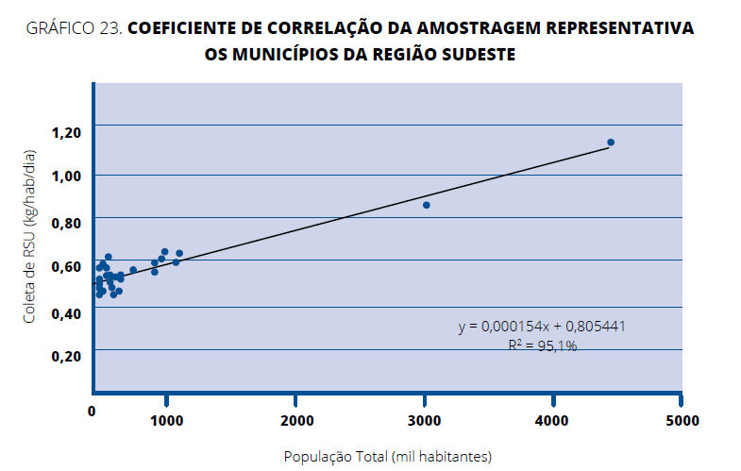

 | y=0,000154x+0,805441

 | x=população total (mill habitante)
 | y = Coleta de RSU (Kg/hab/dia)

 | x | 11,612
 | y | 0.8072

 | RSU MENSAL(T) | 281.20638
 | Aproximadamente | 281.21

 | PELO HISTÓRICO DE RSU MENSAL PODE-SE ESTIMAR (T) |  |  | 281.21
 |  |  |  |  |  |  | Fonte: Abrelpe - Panorama dos Resísduos Sólidos no Brasil - 2017

DIMENSIONAMENTO DA FROTA NECESSÁRIA PARA COLETA DE RESÍDUOS SÓLIDOS(FUNASA)

2.1 | COLETA RSU
Dimensionamento do caminhão compactador em anexo e calculo de RSU/TONELADA

 | RSU POR MÊS(T) |  | 281.21
 | CUSTO DE RSU/TONELADA |  | R$ 207.04
 |  |  |  |  |  |  |  |  |  |  | T | 281.21

2.2 | COLETA SELETIVA
 | dimensionamento em anexo

 | CUSTO POR HORA | R$ 139.81

3 |  | RETIRADA DE ENTULHO E DEMAIS RESÍDUOS INÉRTES

 | 19.004.0016-2 |  | CAMINHAO BASCULANTE DO TIPO MEDIO-PESADO,TRUCADO,CAPACIDADE DE 12,00M3,INCLUSIVE MOTORISTA

 |  | ESTIMATIVA DE PRODUÇÃO MENSAL DE ENTULHOS, MATEIRAL PROVENIENTES DE LIMPEZAS DE GALERIAS, TERRAS DA VARRIÇÃO E BARRO.

 |  |  |  | HORAS MENSAIS |  | % PRODUTIVO |  |  |  |  | H | 103.76
 | DIVERSOS LOCAIS DO MUNICIPIO |  |  | 176 | x | 58.95%

 | 19.004.0016-3 |  | CAMINHAO BASCULANTE DO TIPO MEDIO-PESADO,TRUCADO,CAPACIDADE DE 12,00M3,INCLUSIVE MOTORISTA

 |  | ESTIMATIVA DE PRODUÇÃO MENSAL DE ENTULHOS, MATEIRAL PROVENIENTES DE LIMPEZAS DE GALERIAS, TERRAS DA VARRIÇÃO E BARRO.

 |  |  |  | HORAS MENSAIS |  | % IMPRODUTIVO |  |  |  |  | H | 40.24
 | DIVERSOS LOCAIS DO MUNICIPIO |  |  | 176 | x | 22.86%

 | 19.004.0016-4 |  | CAMINHAO BASCULANTE DO TIPO MEDIO-PESADO,TRUCADO,CAPACIDADE DE 12,00M3,INCLUSIVE MOTORISTA

 |  | ESTIMATIVA DE PRODUÇÃO MENSAL DE ENTULHOS, MATEIRAL PROVENIENTES DE LIMPEZAS DE GALERIAS, TERRAS DA VARRIÇÃO E BARRO.

 |  |  |  | HORAS MENSAIS |  | % IMPRODUTIVO DESLIGADO |  |  |  |  | H | 32.00
 | DIVERSOS LOCAIS DO MUNICIPIO |  |  | 176 | x | 18.18%

 | 19.005.0028-2 |  | RETROESCAVADEIRA, COM PESO OPERACIONAL EM TORNO DE 7T, MOTORDIESEL EM TORNO DE 75CV, CAPACIDADE APROXIMADA DA CACAMBA DE 0,76M3, PROFUNDIDADE DE ESCAVACAO MAXIMA DE 4,00M, INCLUSIVEOPERADOR

 |  | ESTIMATIVA DE PRODUÇÃO MENSAL DE ENTULHOS, MATEIRAL PROVENIENTES DE LIMPEZAS DE GALERIAS, TERRAS DA VARRIÇÃO E BARRO.

 |  |  |  | HORAS MENSAIS |  | % PRODUTIVO |  |  |  |  | H | 99.340
 | DIVERSOS LOCAIS DO MUNICIPIO |  |  | 176 | x | 56.44%

 | 19.005.0028-3 |  | RETROESCAVADEIRA, COM PESO OPERACIONAL EM TORNO DE 7T, MOTORDIESEL EM TORNO DE 75CV, CAPACIDADE APROXIMADA DA CACAMBA DE 0,76M3, PROFUNDIDADE DE ESCAVACAO MAXIMA DE 4,00M, INCLUSIVEOPERADOR

 |  | ESTIMATIVA DE PRODUÇÃO MENSAL DE ENTULHOS, MATEIRAL PROVENIENTES DE LIMPEZAS DE GALERIAS, TERRAS DA VARRIÇÃO E BARRO.

 |  |  |  | HORAS MENSAIS |  | % IMPRODUTIVO |  |  |  |  | H | 42.37
 | DIVERSOS LOCAIS DO MUNICIPIO |  |  | 176 | x | 24.07%

 | 19.005.0028-4 |  | RETROESCAVADEIRA, COM PESO OPERACIONAL EM TORNO DE 7T, MOTOR DIESEL EM TORNO DE 75CV, CAPACIDADE APROXIMADA DA CACAMBA DE 0,76M3, PROFUNDIDADE DE ESCAVACAO MAXIMA DE 4,00M, INCLUSIVE OPERADOR

 |  | ESTIMATIVA DE PRODUÇÃO MENSAL DE ENTULHOS, MATEIRAL PROVENIENTES DE LIMPEZAS DE GALERIAS, TERRAS DA VARRIÇÃO E BARRO.

 |  |  |  | HORAS MENSAIS |  | % IMPRODUTIVO DESLIGADO |  |  |  |  | H | 34.29
 | DIVERSOS LOCAIS DO MUNICIPIO |  |  | 176 | x | 19.48%

4 |  | TRANSBORDO E TRANSPORTE AO DESTINO DO RSU E DO MATERIAL PROVENIENTE DE REMOÇÃO ( ENTULHOS, MATERIAL, VARRIÇÃO, PODA, ETC...)

 | TC 05.15.0050 (/) SCO |  | RETIRADA DE ENTULHO DE OBRA COM CACAMBA "ROLL-ON/ROLL-OFF",COM CAPACIDADE APROXIMADA DE 35M3,INCLUSIVE CARREGAMENTO,TRANSPORTE E DESCARREGAMENTO.CUSTO POR UNIDADE DE CACAMBA

 |  |  | estimando 32 viagens mensais |  |  |  |  |  |  |  | UND | 32

 | 04.014.0095-0 |  | RETIRADA DE ENTULHO DE OBRA COM CACAMBA DE ACO TIPO CONTAINER COM 5M3 DE CAPACIDADE,INCLUSIVE CARREGAMENTO,TRANSPORTE E DESCARREGAMENTO.CUSTO POR UNIDADE DE CACAMBA

 |  | Considerando a necessidade de se ter um local para depositar o RCC e os Inertes no transbordo, fica estimado o quantitativo de ate 20 caçambas mensais
 |  |  |  |  |  |  |  |  |  |  | UND | 20

5 |  | VARRIÇÃO, CAPINA, PODA, LIMPEZA E MANUTENÇÃO DE PRAÇAS, JARDINS E MARGENS DE CÓRREGOS
...

Considerações
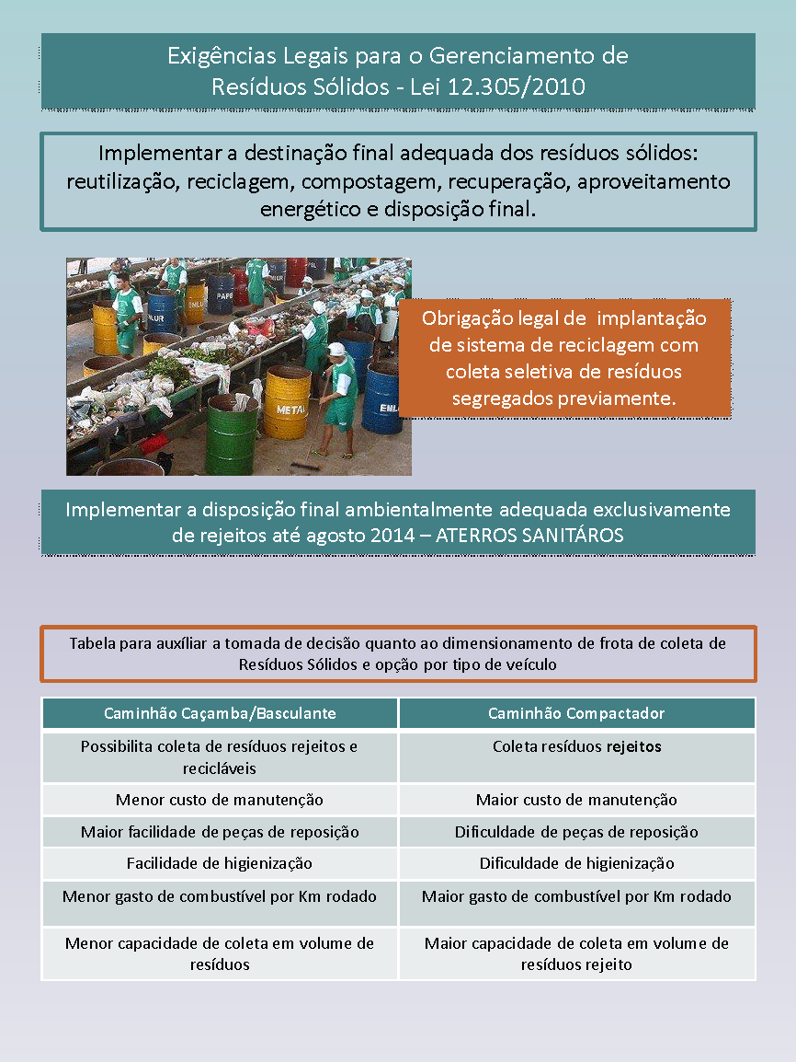

Metodologia de cálculo
...
Q = H x G
1000
 | Cálculo da quantidade diária de resíduo a ser coletado

 | População Urbana onde existe serviço de coleta de resíduo regular (hab) - 2020 | 11,612
 | Estimativa da quantidade diária gerada de resíduo por habitante (kg/hab/dia) | 0.8072299

TV = 2D + T1
Vt
 | Cálculo do tempo gasto, por viagem, com o transporte do local de coleta ao local de destinação final dos resíduos

 | Distância do ponto de inicio da coleta até o local de descarga (km) | 9.8
 | Velocidade média desenvolvida até o local de descarga (km/h) | 40
 | Tempo gasto com o acesso, a pesagem, a descarga do resíduo e a saída do local de destinação (h) | 0.5

c = k x C x d
 | Cálculo da capacidade de carga por viagem

 | Densidade aparente do lixo residencial (ton/m³) | 0.22
 | Coeficiente de compactação de resíduo propiciada pelo tipo de caminhão (caçamba) | 1
k | Coeficiente de compactação de resíduo propiciada pelo tipo de caminhão (compactador) | 3

c | Capacidade de carga por viagem caminhão caçamba 6 m³ (ton) | 1.32
c | Capacidade de carga por viagem caminhão caçamba 10 m³ (ton) | 2.2
c | Capacidade de carga por viagem caminhão caçamba 12 m³ (ton) | 2.64
c | Capacidade de carga por viagem caminhão compactador 6 m³ (ton) | 3.96
c | Capacidade de carga por viagem caminhão compactador 12 m³ (ton) | 7.92
c | Capacidade de carga por viagem caminhão compactador 15 m³ (ton) | 9.9

NV = Q x VC x J _
(L x c) + (Q x VC x TV)
4 | Cálculo do número de viagens diárias possíveis por veículo

VC | Velocidade média de coleta (km/h) | 7.5
J | Quantidade de horas de serviço (h) | 8
L | Extensão total das ruas a serem atendidas pelo sistema (km) | 50

F = 1 x Q x (1+ K)
NV c
5 | CÁLCULO DA FROTA NECESSÁRIA PARA COLETA DE RESÍDUOS SÓLIDOS

K | Número de veículos reservas (10%) | 0.1

F | FROTA NECESSÁRIA PARA COLETA DE RESÍDUOS SÓLIDOS

